画面
画面名 | バージョン | 画面のurl
初期画面 | 0.1 | /signUP.html
画面レイアウト |  | 概要
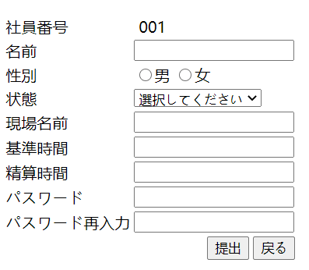
 |  | ユーザーの情報を登録する。また、現在状態につき、現場の情報を入力できる。全ての情報を入力してから、サーバーに保存し、ログインの時、チェック行う。

